System Admin
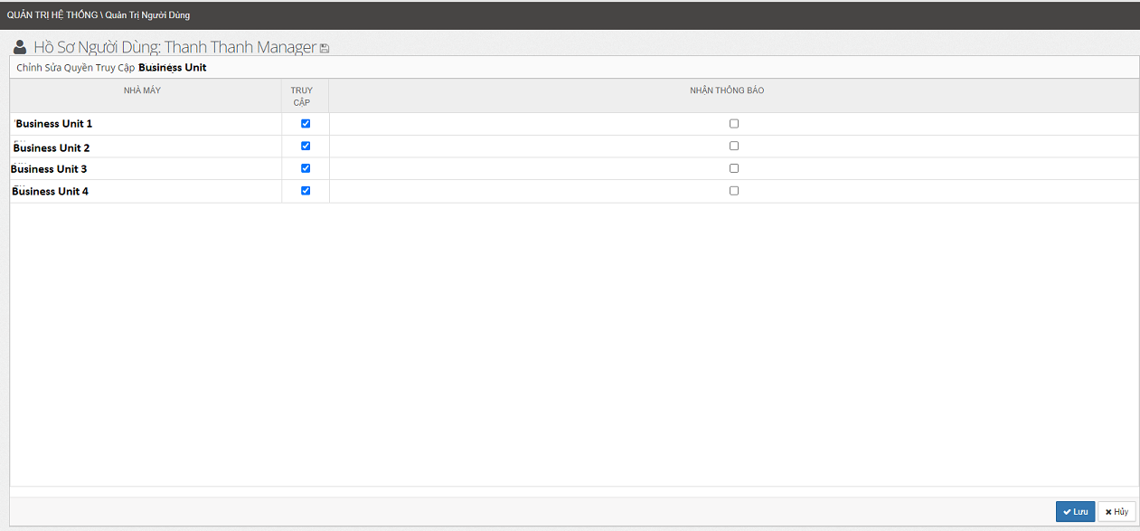
 | Company ID
 | BU1 | BU2 | BU3 | …. | BUn
Grant Permission
 | x | x

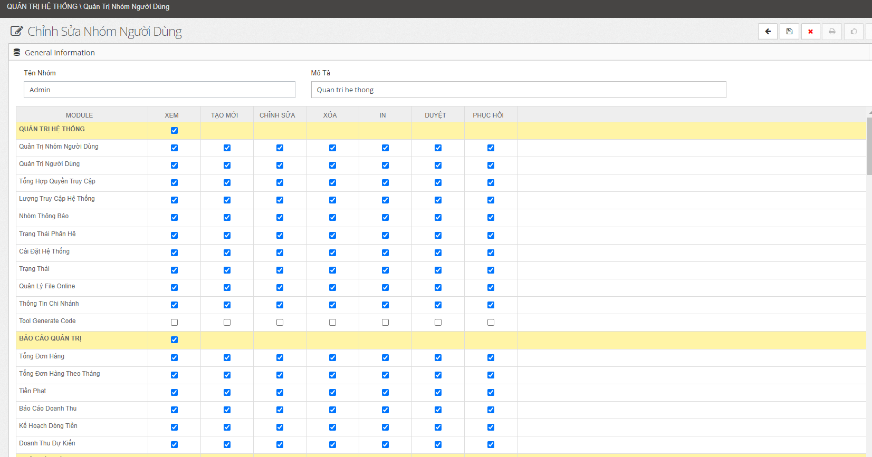
Grant Permission | Module | Permission |  |  |  |  |  |  | Group User Permission
 |  | Read | Create | Edit | Delete | Print | Approve | Reset
Group User | Quản trị hệ thống | x | x | x | x | x | x | x
 | Customer information | x | x | x | x | x | x | x
 | Quotation | x | x | x |  | x | x
 | Sale Order | x | x | x | x | x

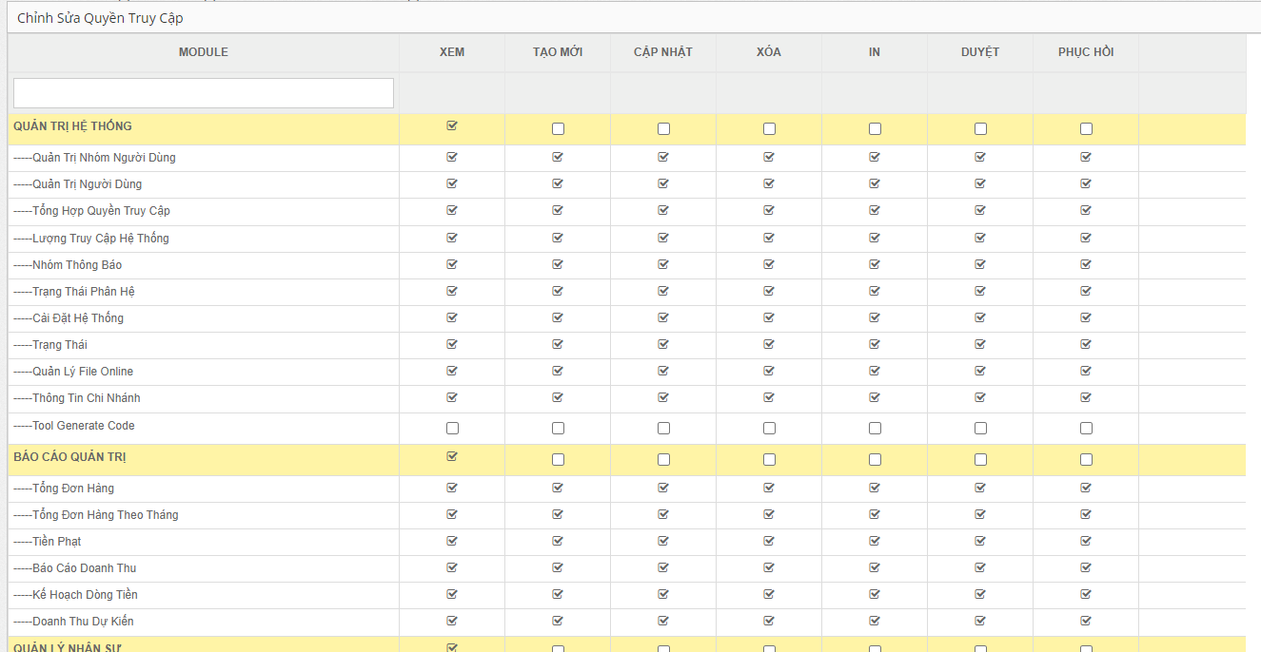
User | Quản trị hệ thống | x | x | x | x | x | x | x | User Permission
 | Customer information | x | x | x | x | x | x | x
 | Quotation | x | x | x |  | x | x
 | Sale Order | x | x | x | x | x

Sale Report
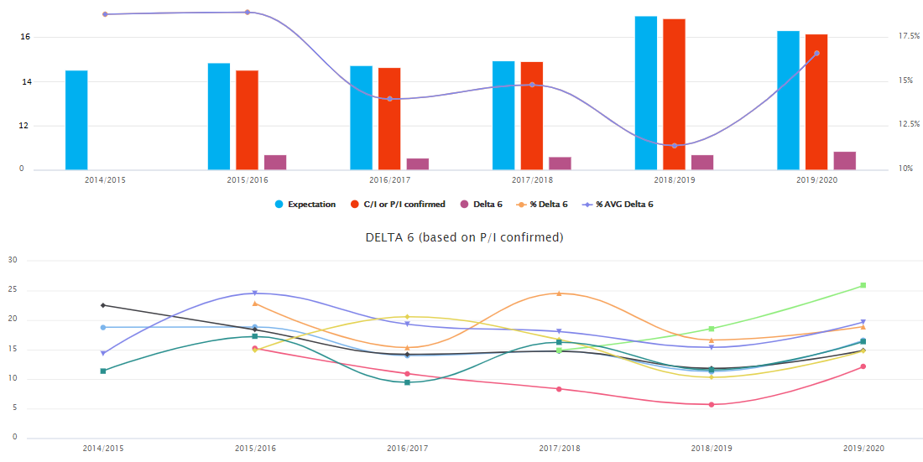
STT | Name of report | Description
Tổng hợp tình hình đơn hàng

Tab Tổng hợp
1 | Shipping Performance | Tổng hợp tình hình xuất hàng
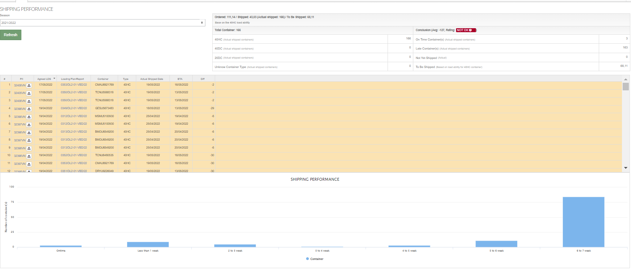

2 | Products Overview | Tổng hợp sản phẩm
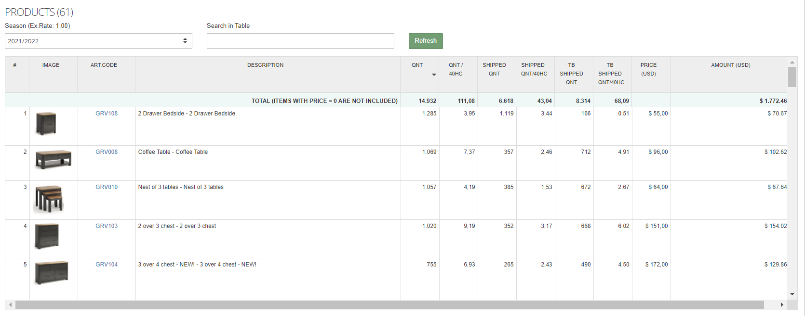

3 | Báo cáo So Sánh Giá theo Mùa/ Năm
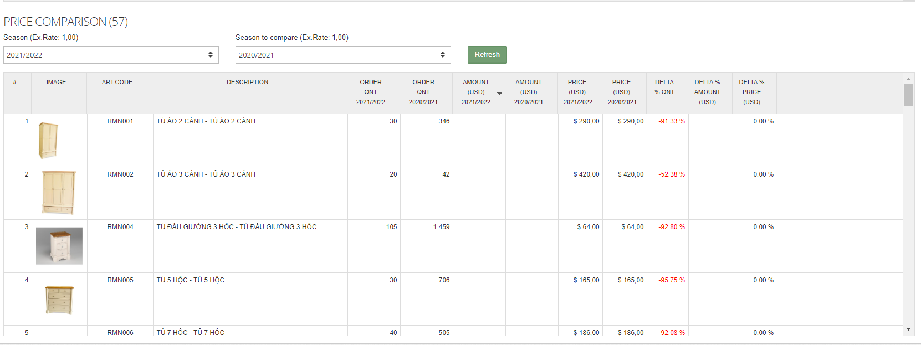

4 | Tổng hợp tình hình Báo Giá

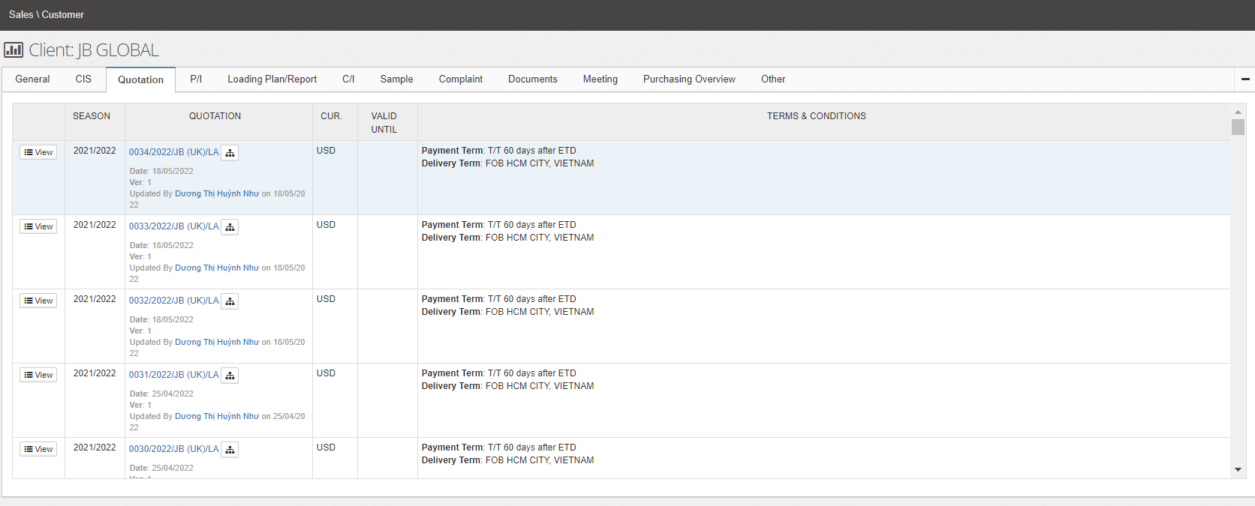

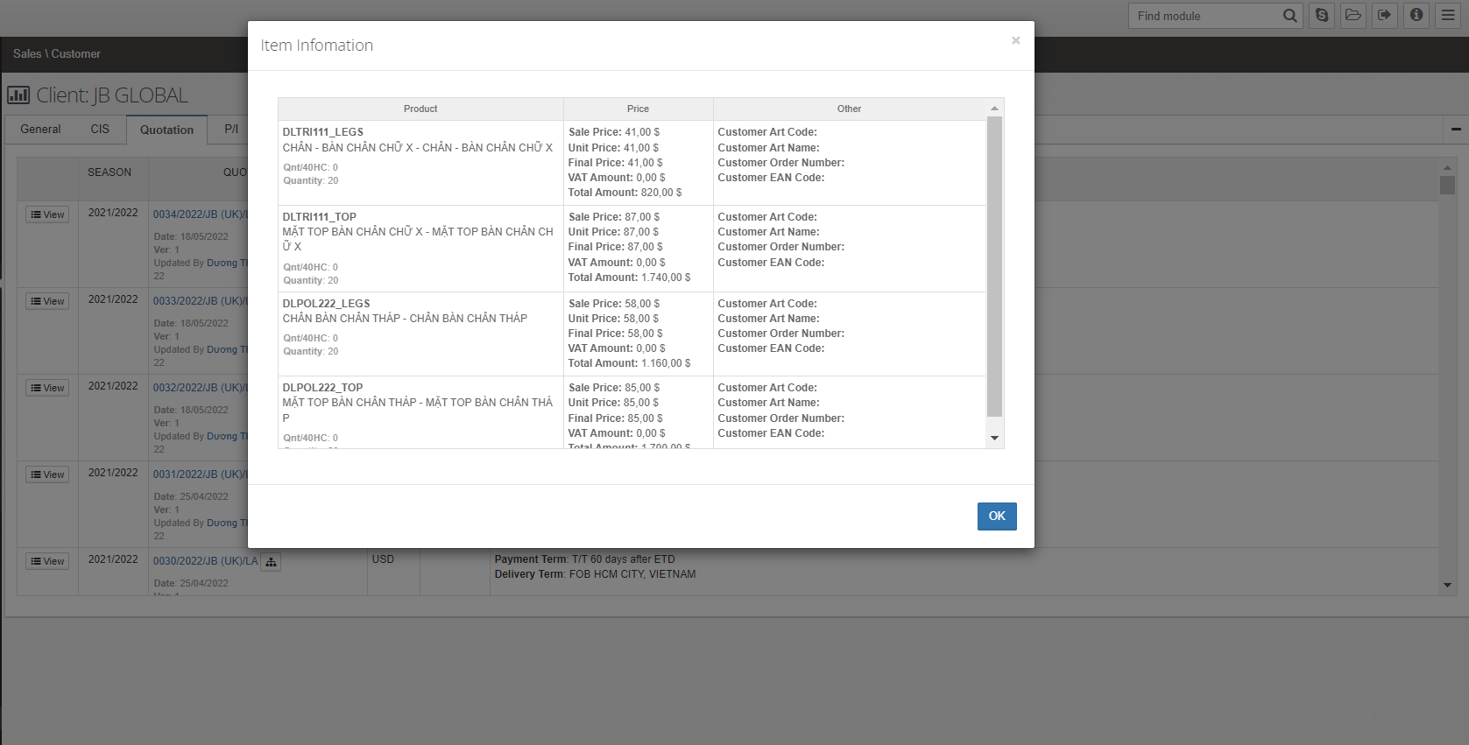

Báo cáo tổng hợp đơn hàng

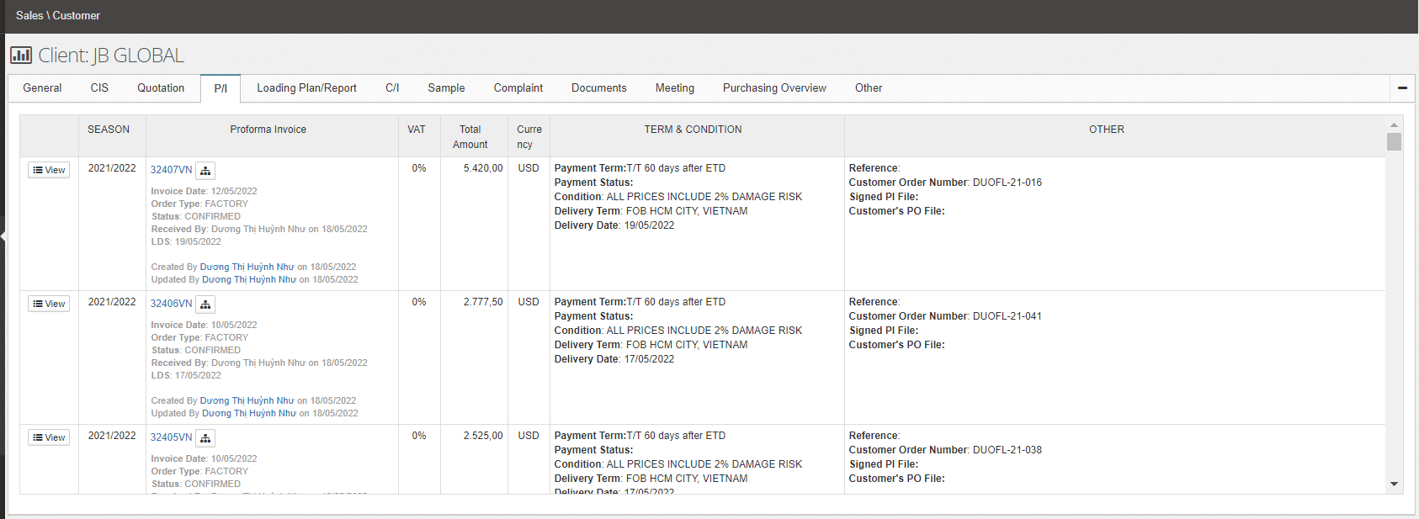

Báo cáo tổng hợp xuất hàng

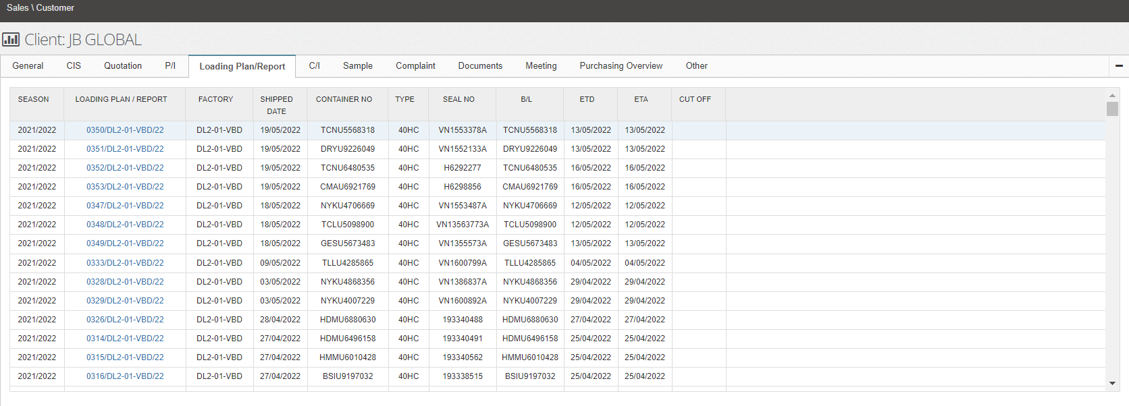

Báo cáo tổng hợp hóa đơn xuất khẩu

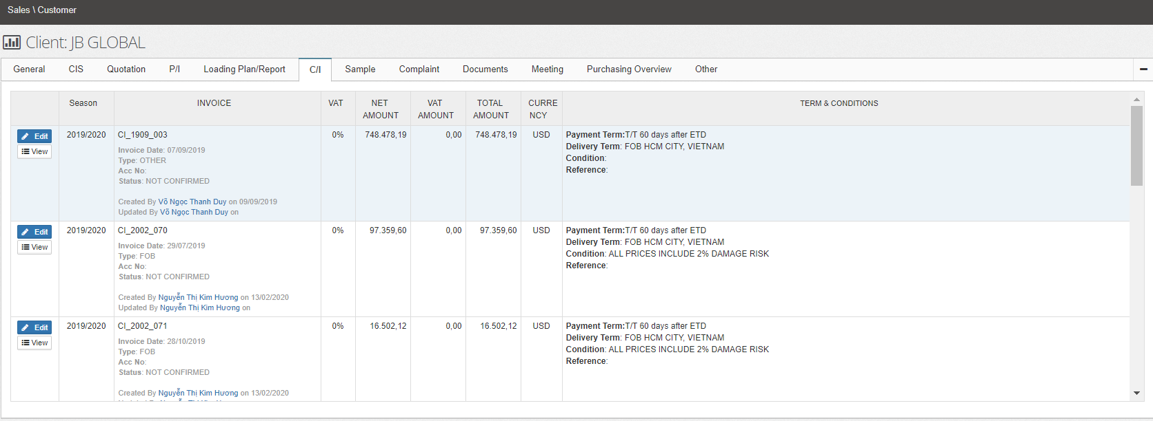

Báo cáo tình hình khiếu nại của khách hàng

Báo cáo tình hình làm việc với khách hàng

Purchasing Overview Repport

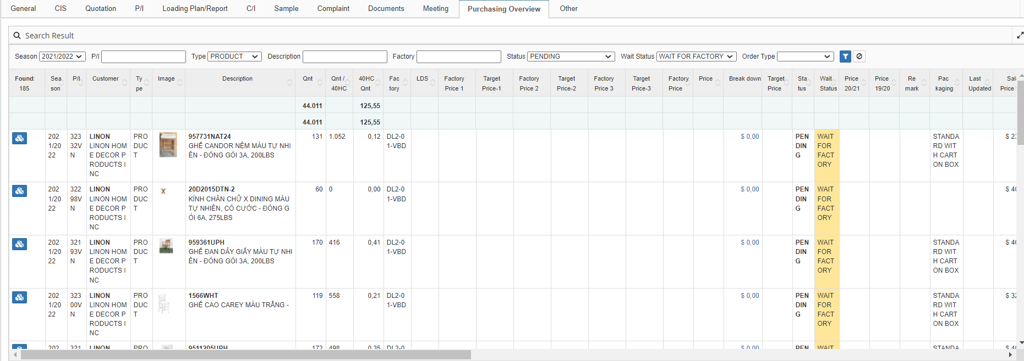

Báo cáo Tổng giá trị còn lại của đơn hàng

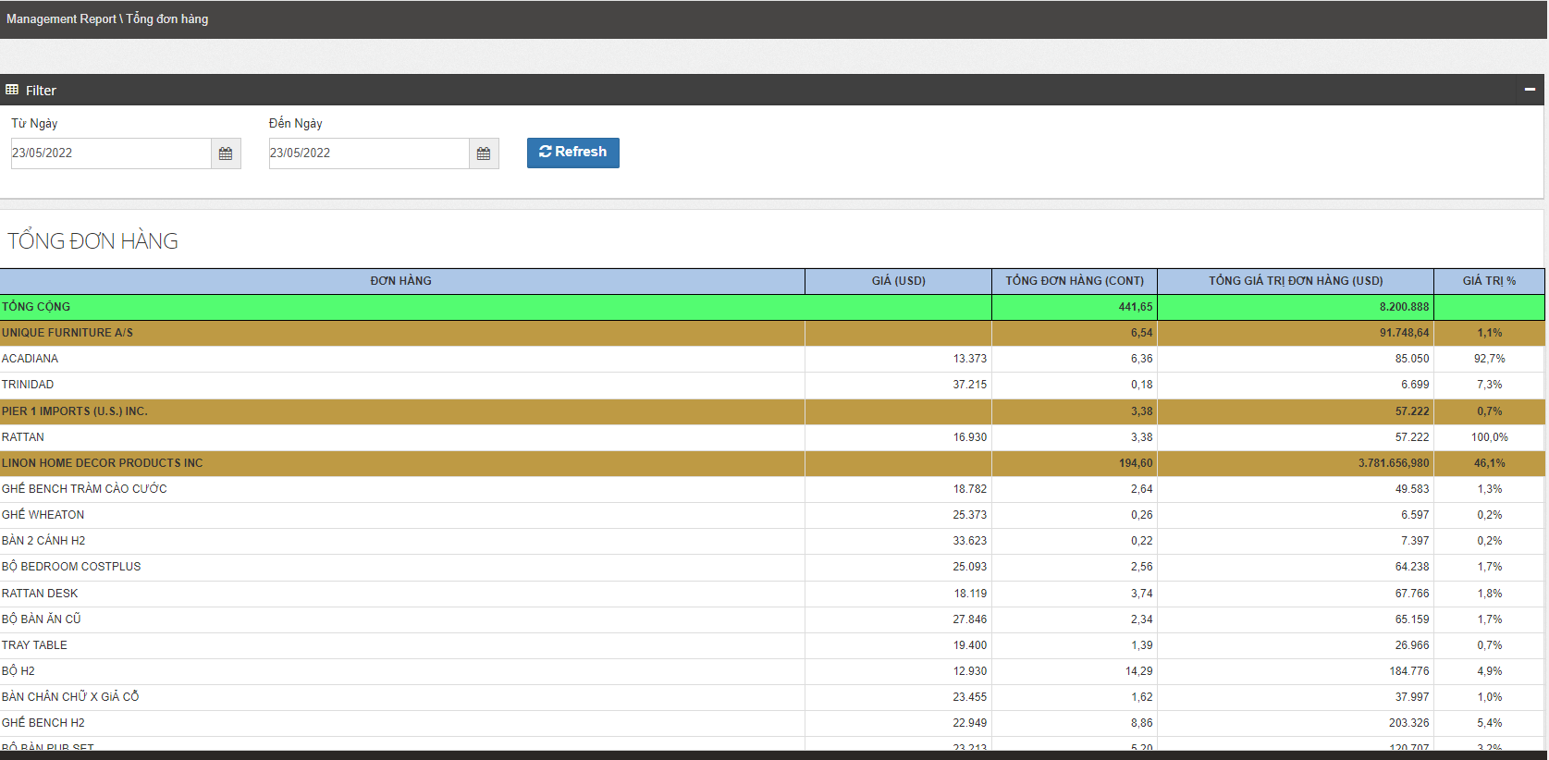

Báo cáo Tổng đơn hàng theo tháng
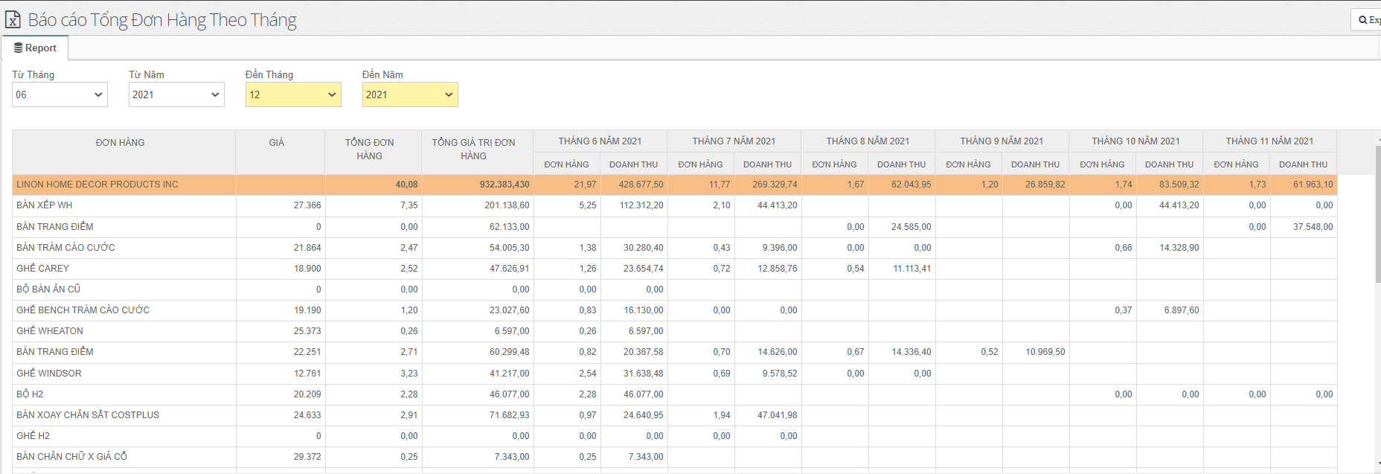

Báo cáo Doanh thu dự kiến

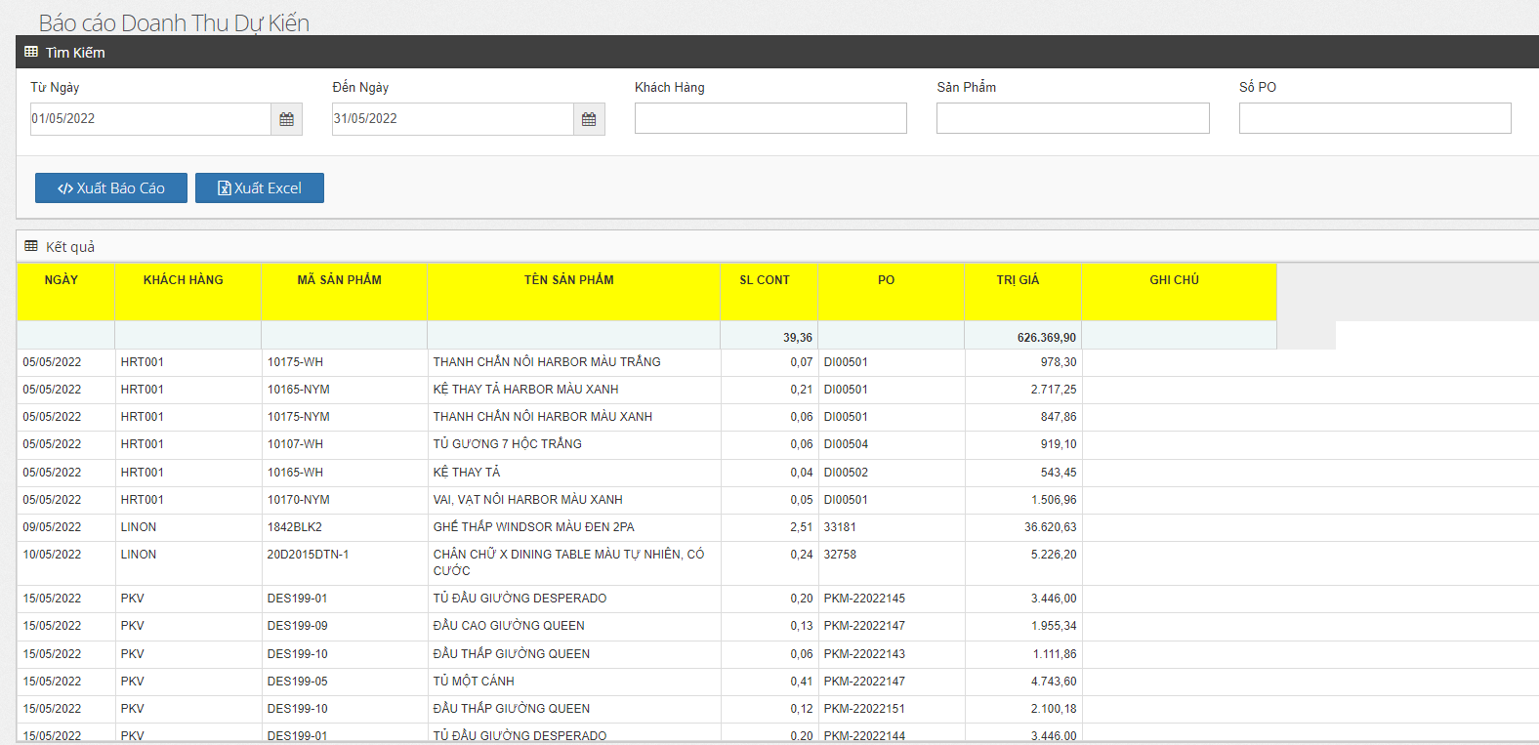

Báo cáo Doanh số bán hàng theo quốc gia và So sánh với năm trước

Phân tích doanh số bán hàng theo từng nhóm sản phẩm
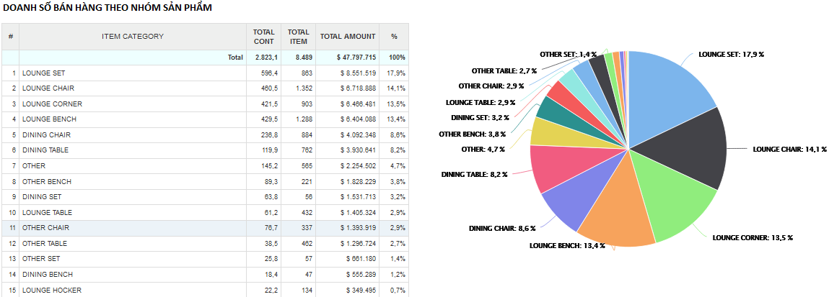

Phân tích doanh số bán hàng theo từng nhóm kinh doanh trong 5 năm gần nhất

